Abb. 1
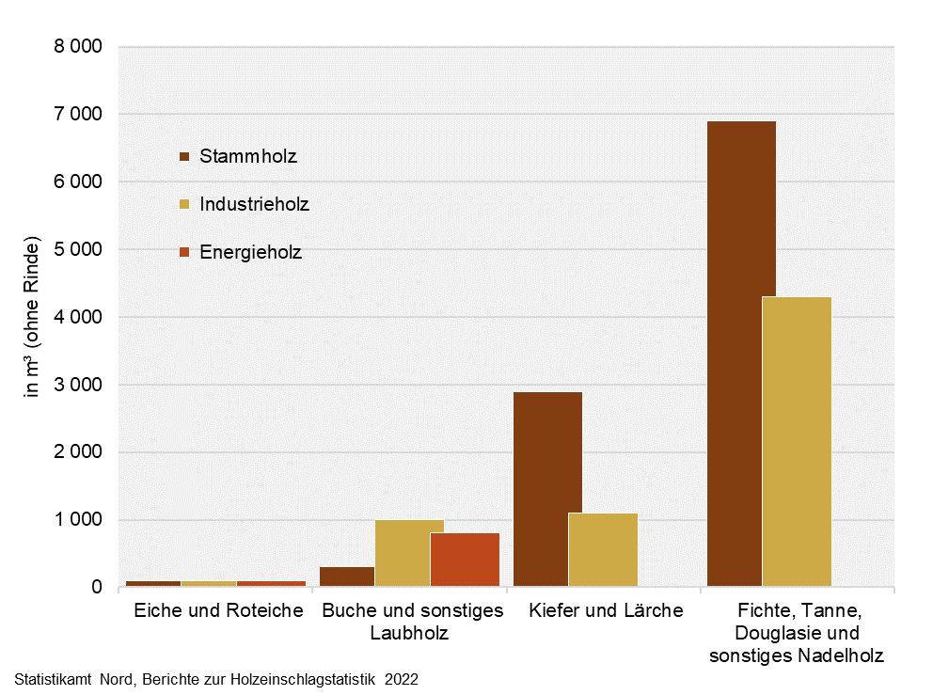
Abb. 1 Gesamt-Holzeinschlag in Hamburg 2022 nach Holzsorten und Holzarten
– in m³ (ohne Rinde) –

Abb. 2
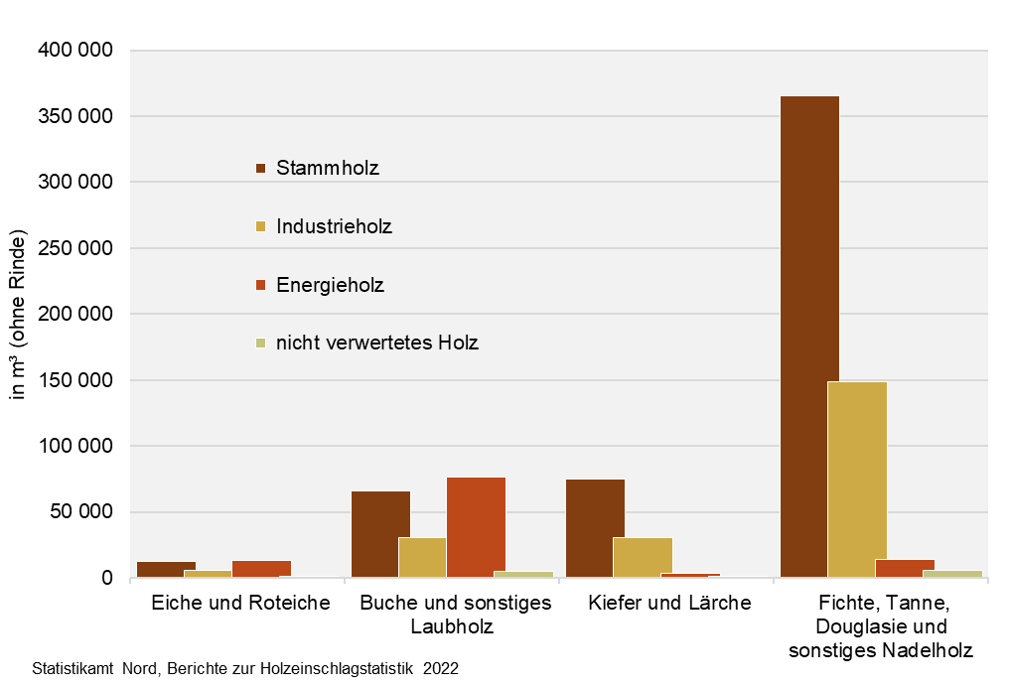
Abb. 2 Gesamt-Holzeinschlag in Schleswig-Holstein 2022 nach Holzsorten und Holzarten
– in m³ (ohne Rinde) –

Abb. 3a + 3b
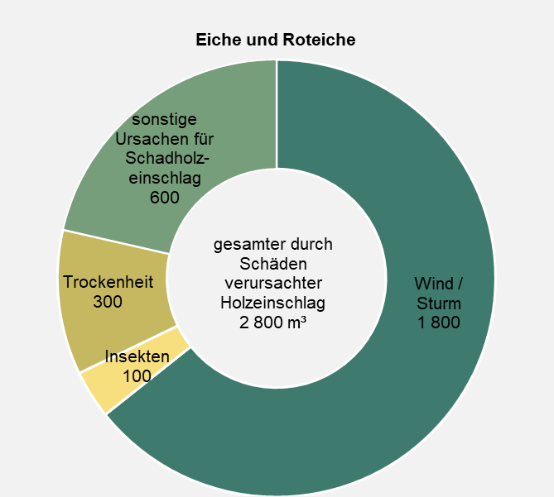
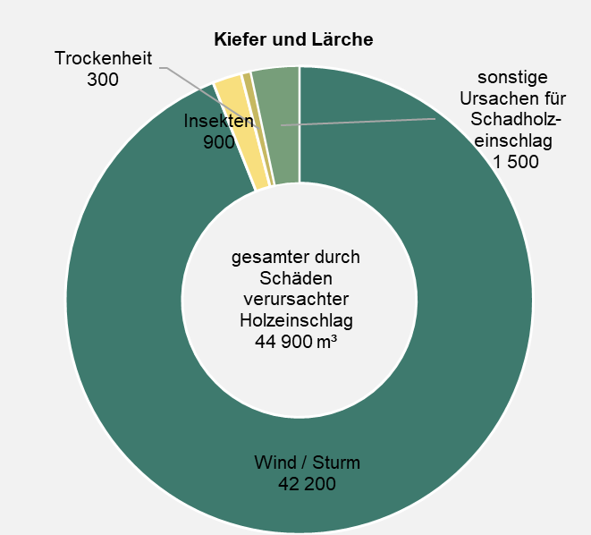
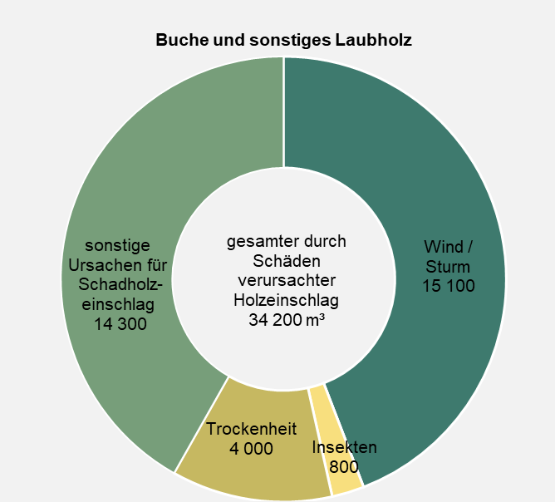
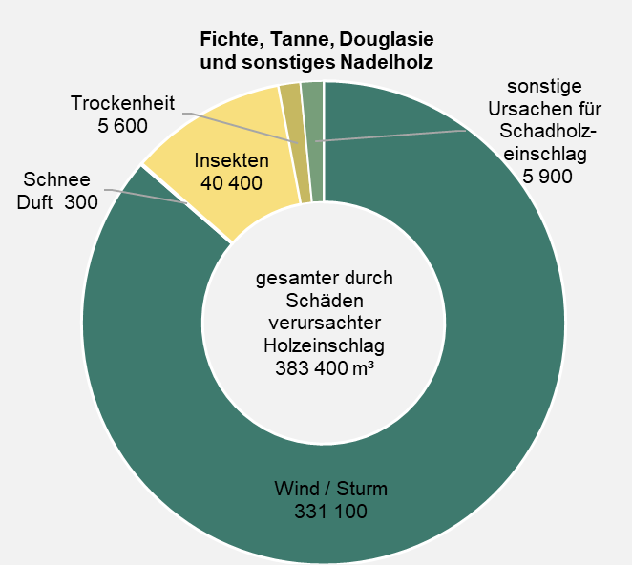
Abb. 3a Durch Schäden verursachter Holzeinschlag in Schleswig-Holstein 2022 nach Einschlagursachen und Holzartengruppen, hier Laubholz | Abb. 3b Durch Schäden verursachter Holzeinschlag in Schleswig-Holstein 2022 nach Einschlagursachen und Holzartengruppen, hier Nadelholz
– in m³ (ohne Rinde) – | – in m³ (ohne Rinde) –

Abb. 4
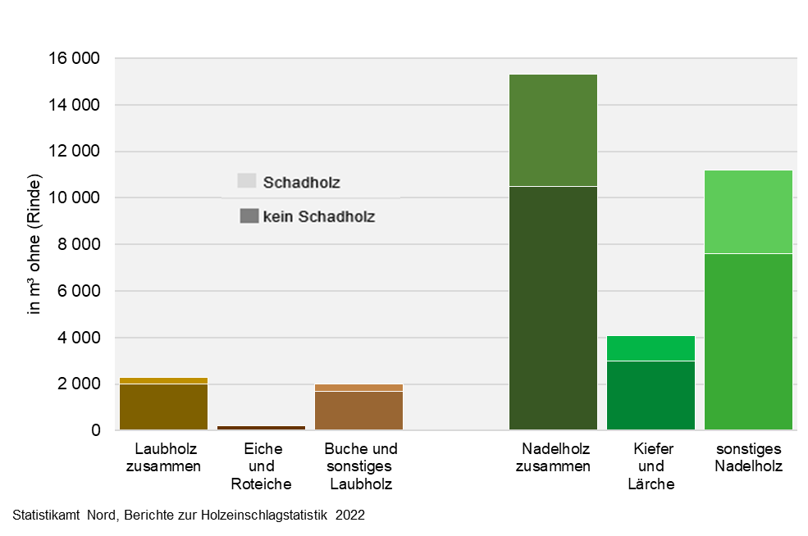
Abb. 4 Anteil des durch Schäden verursachten Holzeinschlags in Hamburg 2022
– in m³ (ohne Rinde) –

Abb. 5
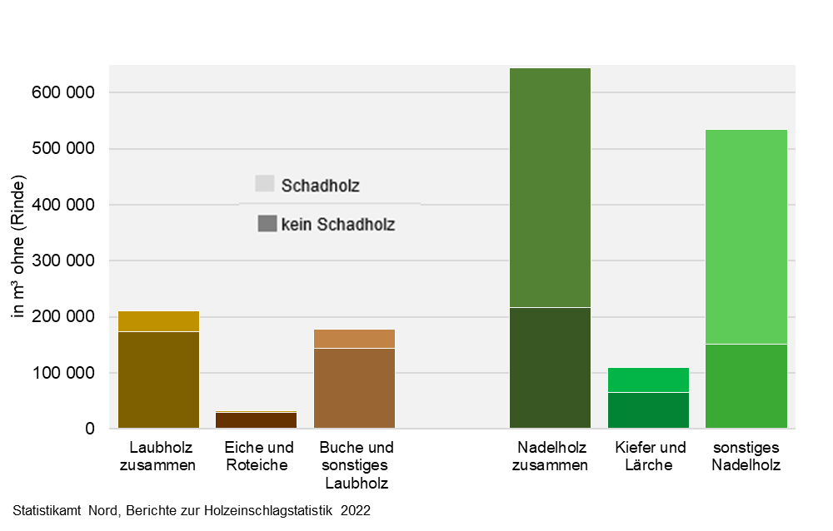
Abb. 5 Anteil des durch Schäden verursachten Holzeinschlags in Schleswig-Holstein 2022
– in m³ (ohne Rinde) –

Abb. 6
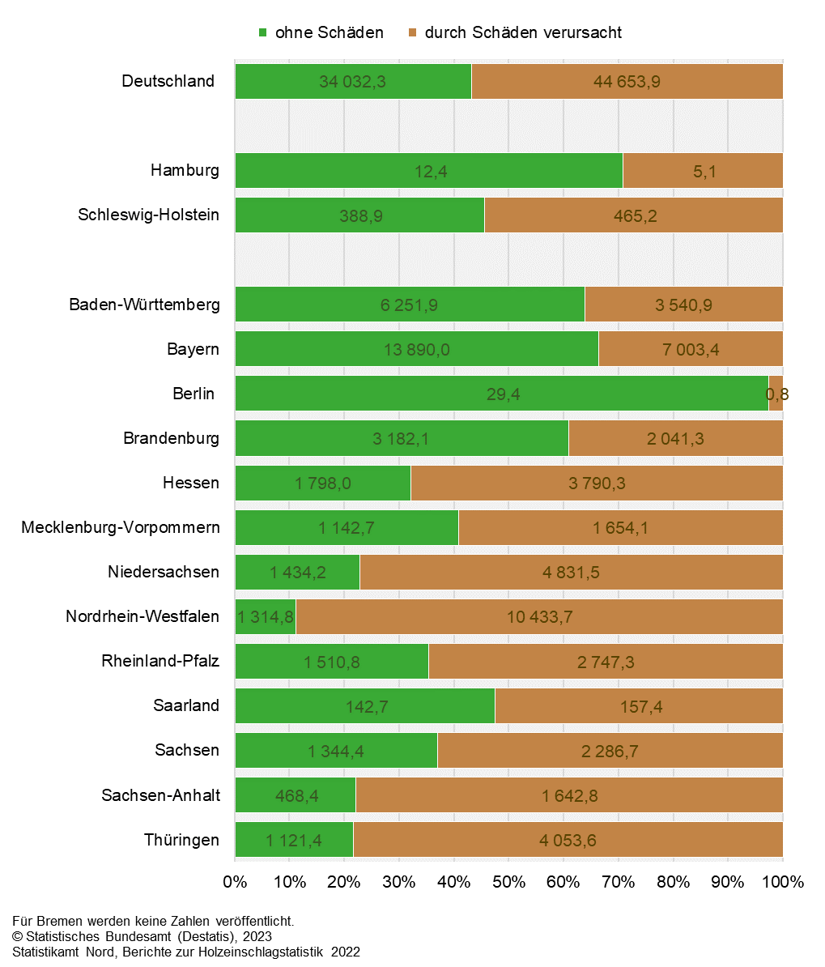
Abb. 6 Anteil des durch Schäden verursachten Holzeinschlags in Deutschland und den Bundesländern 2022
– in Prozent des gesamten Holzeinschlags und in 1000 m³ –

